Instrucciones
NO PIDAS ACCESO A ESTE DOCUMENTO | Realizá una copia desde Archivo > Hacer una copia

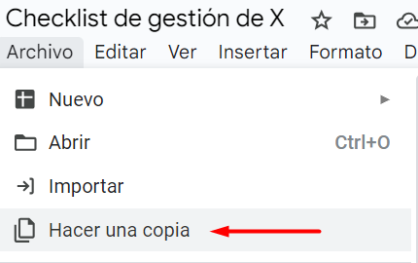

Luego, ve a la pestaña "Checklist" ⬇

